상품제안서
댜용도 양면 수면안대 개별파우치 | 상품코드: F24101

 |  |  |  |  |  |  | 02-412-0044 | www.easy1.co.kr
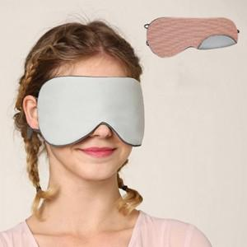

【상세/제작정보】 | 따뜻하거나 시원하거나 빛을 완벽차단

【인쇄/포장옵션】 | / 포장불가능

【공급단가】 | 수량 | 200~ | 500~ | 1,000~ | 3,000~ | 5,000~
*VAT별도 | 단가 | 3,120원 | 3,070원 | 3,000원 | 2,920원 | 2,870원

【상품 URL】 | https://easy1.co.kr:443/src/goods_detail.php?gdno=24101

